others
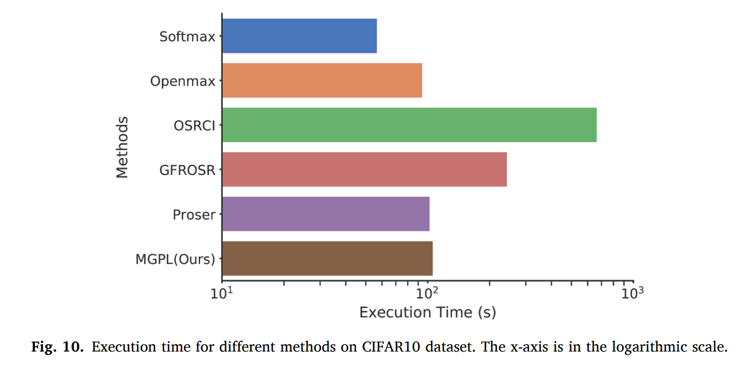
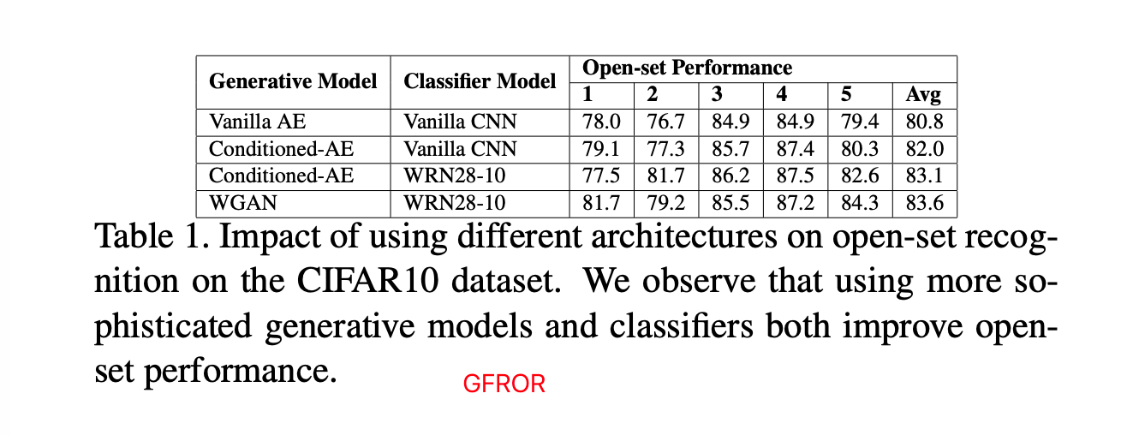
Test accuracy and open-set identification of different methods on Air-300
Method | Air-300(WRN-40-4) |  |  |  | ImageNet-LT(ResNet50) |  |  |  | ImageNet-1000(Unknown detection) |  |  | ImageNet-1000(OSR)
 | Acc | AUROC | AUPR-K | AUPR-U | Acc | AUROC | AUPR-K | AUPR-U | AUROC | TNR@TPR95 | DTACC | Macro-F1 | OSCR
SoftMax | 0.857 | 0.771 | 0.858 | 0.48 | 0.378 | 0.533 | 0.45 | 0.605 | 0.872 | 0.412 | 0.791 | - | -
GCPL | 0.845 | 0.791 | 0.88 | 0.613 | 0.371 | 0.545 | 0.457 | 0.619 | 0.846 | - | - | - | -
RPL | 0.888 | 0.831 | 0.893 | 0.702 | 0.39 | 0.551 | 0.461 | 0.627 | - | - | - | - | -
RPL++ | 0.89 | 0.841 | 0.901 | 0.727 | 0.397 | 0.552 | 0.462 | 0.627 | - | - | - | - | -
ARPL | - | - | - | - | - | - | - | - | 0.888 | 0.506 | 0.802 | - | -
CSSR | - | - | - | - | - | - | - | - | 0.938 | 0.707 | 0.865 | 0.43 | 0.781
RCSSR | - | - | - | - | - | - | - | - | 0.945 | 0.738 | 0.872 | 0.407 | 0.776
OpenGAN | - | - | - | - | - | - | - | - | 0.893 | 0.32 | 0.843 | - | -

Distinguishing in- and out-of-distribution test set data for image classification under various validation setups.
Method | In: CIFAR10/Out:CIFAR:100 |  |  |  |  | In: CIFAR10/Out: SVHN
 | TNR | AUROC | DTACC | AUIN | AUOUT | TNR | AUROC | DTACC | AUIN | AUOUT
Cross Entropy | 0.319 | 0.863 | 0.798 | 0.884 | 0.825 | 0.321 | 0.906 | 0.864 | 0.883 | 0.936
GCPL | 0.357 | 0.864 | 0.802 | 0.866 | 0.841 | 0.414 | 0.913 | 0.861 | 0.866 | 0.948
RPL | 0.326 | 0.871 | 0.806 | 0.888 | 0.838 | 0.419 | 0.92 | 0.871 | 0.896 | 0.951
ARPL | 0.47 | 0.897 | 0.826 | 0.905 | 0.878 | 0.538 | 0.932 | 0.872 | 0.903 | 0.958
ARPL+CS | 0.485 | 0.903 | 0.834 | 0.911 | 0.884 | 0.791 | 0.966 | 0.916 | 0.948 | 0.98
OpenGAN | - | 0.897 | 0.842 | 0.877 | 0.896 | - | 0.959 | 0.921 | 0.934 | 0.971
CSSR | - | 0.921 | 0.838 | 0.894 | 0.893 | - | 0.991 | 0.957 | 0.982 | 0.996
RCSSR | - | 0.923 | 0.853 | 0.929 | 0.91 | - | 0.991 | 0.957 | 0.983 | 0.996
ODL | 0.487 | 0.935 | 0.902 | 0.917 | 0.953 | 0.668 | 0.909 | 0.855 | 0.949 | 0.819

